Подход к верстке
Супер-важно!!! Всегда открывай страницу https://developer.mozilla.org/en-US/docs/Web/CSS/border-color при разработке фронта, чтобы правильно подобрать свойства css!

Урок 3
Подход к созданию сайтов
 | Шаг 1 | Открываем pixso (figma)
 | Шаг 2 | Создаем index.html
 |  | Указываем <title>SEO & Digital Marketing For Your Website.</title> <link rel="stylesheet" href="styles.css">
 | Шаг 3 | Создаем styles.css
 |  | Указываем * { margin: 0; padding: 0; } a { text-decoration: none; }
 | Шаг 4 | Разбиваем на блоки <div>. Учитываем, что каждый div занимает всю ширину экрана. Поэтому мы делим всю страницу на горизонтальные блоки и создаем divы. Каждому div указываем класс. | 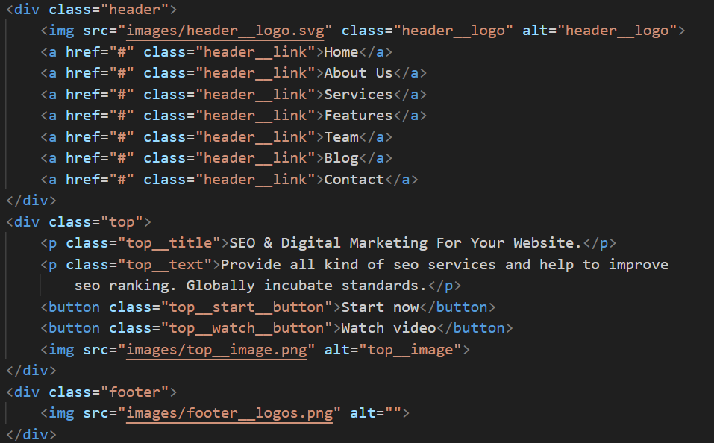
 | Шаг 5 | В styles.css указываем отсутступы. Если header или footer, то чаще с использованием padding. Остальные элементы с использование margin-bottom. Если есть какой-то элемент с классом, который будет часто повторяться на странице, то для такого элемента лучше избегать указание margin, так как он может быть разным в каждом отдельном случае. (лучше в таком случае margin-top указать у соседних элементов, расположенных снизу)

Названия class
Супер-важно!!! Всегда открывай страницу https://developer.mozilla.org/en-US/docs/Web/CSS/border-color при разработке фронта, чтобы правильно подобрать свойства css!

Урок 2 часть 2 |  | Селекторы | 00 30 00
Оформление CSS файла
 |  | Правило! 1 Сверху размещаются селектора по тэгам 2 Под ними размещаются селекторы по классам
Селекторы |  | Используются для уточнения тэгов, к которым применяется тот или иной стиль.
 |  | 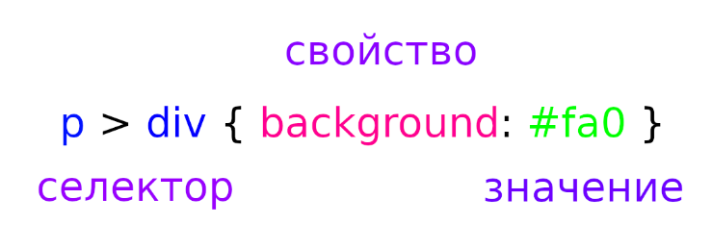
Идентификаторы - id
 |  | Недостаток! Может быть указан только для одного тэга, в одном месте на странице - является уникальным. | Указываются в css через решетку #
 |  | <body> <p id="first">Lorem, ipsum dolor.</p> </body> | #first { background:#ccc; }
Классы - class |  |  | 00 33 27
 |  | (hotkey - "class" + tab) | Указываются в css через точку .
 |  | <body> <h1 class="border">Lorem, ipsum dolor.</h1> <p class="border">Lorem, ipsum dolor.</p> </body> | .border { border: 1px solid black; }
 | Примеры: | class="nav__link" <a class="nav__link" href="…">Главная страница.</p>
Рекомендация 1: |  | Называть классы по тэгу, к которому они относятся: <form action="#"> <input class="form__input" type="text" placeholder="Введите вашу почту" ><br>

Типичные названия классов
Блоки | `https://tpverstak.ru/common-css-class-names/
 |  | page — корневой элемент страницы
 |  | header — шапка (страницы или элемента)
 |  | footer — подвал (страницы или элемента)
 |  | section — раздел контента (один из нескольких)
 |  | body — основная часть (страницы или элемента)
 |  | content — содержимое элемента
 |  | sidebar — боковая колонка (страницы или элемента)
 |  | aside — блок с дополнительной информацией
 |  | widget — виджет, например, в боковой колонке
Раскладка
 |  | wrapper, wrap — обёртка, обычно внешняя
 |  | inner — внутренняя обёртка
 |  | container, holder, box — контейнер
 |  | grid — раскладка (страницы или элемента) в виде сетки (обычно содержит в себе row и col)
 |  | row — контейнер в виде строки
 |  | col, column — контейнер в виде столбца
Текст
 |  | title (для h1), subject (для h2, h3), heading (для остальных), headline (для остальных), caption (для остальных) — заголовок
 |  | subtitle — подзаголовок
 |  | slogan — слоган
 |  | lead, tagline — лид-абзац в тексте
 |  | text — текстовый контент
 |  | desc — описание, вариант текстового контента
 |  | excerpt — отрывок текста, обычно используется перед ссылкой «Читать далее…»
 |  | copyright, copy — копирайт
Ссылки, кнопки
 |  | link — ссылка
 |  | button, btn — кнопка, например, для отправки формы
Списки
 |  | list, items — список
 |  | item — элемент списка
Изображения
 |  | image, img, picture, pic — картинка
 |  | icon — иконка
 |  | logo — логотип
 |  | userpic, avatar — юзерпик, маленькая картинка пользователя
 |  | thumbnail, thumb — миниатюра, уменьшенное изображение
Элементы управления
 |  | control — элемент управления, например, стрелки «Вперёд/назад» в фотогалерее, кнопки управления слайдером
 |  | dropdown — выпадающий список
 |  | search — поиск
 |  | slider, carousel — слайдер, интерактивный элемент с прокруткой содержимого
 |  | pagination — постраничная навигация
 |  | bullet — переключатели в пагинации
 |  | modal — модальное (диалоговое) окно
 |  | popup — всплывающее окно
 |  | tooltip, tip — всплывающие подсказки
 |  | preview — анонс, отрывок, например новости или поста, может состоять из заголовка, описания и картинки. Предполагается ссылка на полную версию
 |  | breadcrumbs — навигационная цепочка, «хлебные крошки»
Медиавыражения
 |  | phone, mobile — мобильные устройства
 |  | phablet — телефоны с большим экраном (6-7″)
 |  | tablet — планшеты
 |  | notebook, laptop — ноутбуки
 |  | desktop — настольные компьютеры
Размеры
 |  | tiny, xs — маленький, крохотный
 |  | small, sm — небольшой
 |  | medium, md — средний
 |  | big, large, lg — большой
 |  | huge, xl — огромный
 |  | narrow — узкий
 |  | wide — широкий
Состояния
 |  | active, current — активный элемент, например, текущий пункт меню
 |  | hidden — скрытый элемент
 |  | error — статус ошибки
 |  | warning — статус предупреждения
 |  | success — статус успешного выполнения задачи
 |  | pending — состояние ожидания, например, перед сменой статуса на error или success
Дополнительно
 |  | socials — блок иконок соцсетей
 |  | advertisement, adv, commercial, promo — рекламный блок (режутся Адблоком, не рекомендуется использовать такие классы для блоков с внутренней рекламой)
 |  | features, benefits — список основных особенностей товара, услуги
 |  | user, author — пользователь, автор записи или комментария
 |  | meta — блок с дополнительной информацией, например, блок тегов и даты в посте
 |  | cart, basket — корзина
 |  | more, all — ссылка на полную информацию

CSS Фон
Супер-важно!!! Всегда открывай страницу https://developer.mozilla.org/en-US/docs/Web/CSS/border-color при разработке фронта, чтобы правильно подобрать свойства css!

Урок 2
width, height – ширина и высота |  |  | 00 41 00
 | `https://developer.mozilla.org/en-US/docs/Web/CSS/width `https://developer.mozilla.org/en-US/docs/Web/CSS/height | Не всегда необходимо применять. Не рекомендуется применять ко всем элементам. width: 300px; width: 20em; width: 75%; width: auto; height: 300px; height: 20em; height: 75%; height: auto; | w + tab
background – фон элемента |  |  | 00 42 00
background-color: | `https://developer.mozilla.org/en-US/docs/Web/CSS/background-color | Цвет фона background-color: #ff0; background-color: #74992e; Примечание! Указывается в виде 6 символов соответствующих схеме RGB. Два значения для R, Два значения для G, Два значения для B. Примечание! Если 6 символов дублируются, то их можно представить в сокращенном виде, как на примере выше. background-color: brown; background-color: rgb(255, 255, 128); background-color: rgba(255, 255, 128, .5); background-color: hsl(50, 33%, 25%); background-color: hsla(50, 33%, 25%, .75); |  bcg + tab
background-image: | `https://developer.mozilla.org/en-US/docs/Web/CSS/background-image | Изображение на фоне background-image: url (img/foto.jpg); | 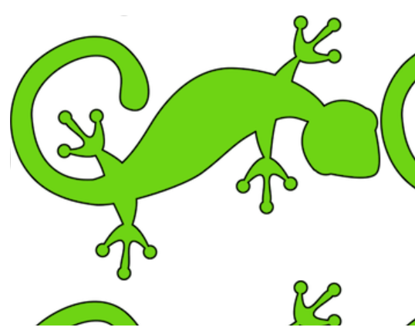 bci + tab
background-position: | `https://developer.mozilla.org/en-US/docs/Web/CSS/background-position | Позиция фона background-position: top; background-position: bottom; background-position: left; background-position: right; background-position: center; //background-position: center/80% | bcp + tab
background-repeat: | `https://developer.mozilla.org/en-US/docs/Web/CSS/background-repeat | Повторение фона background-repeat: repeat-x; background-repeat: repeat-y; background-repeat: no-repeat; | bcr + tab
background-size: | `https://developer.mozilla.org/en-US/docs/Web/CSS/background-size | Размер фона background-size: cover; background-size: contain; background-size: 100%; //30%,50%... | 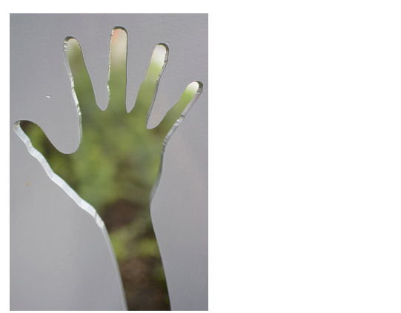 bcs + tab
background: === background-size: + background-repeat: + background-position: … | `https://developer.mozilla.org/en-US/docs/Web/CSS/background This property is a shorthand for the following CSS properties: background-attachment background-clip background-color background-image background-origin background-position background-repeat background-size | Сокращенное свойство background: #ff0 url(img/foto.jpg) top repeat-x; (любое из свойств может отсутствовать, свойства могут быть указаны в любой последовательности) | bc + tab

CSS Рамка
Супер-важно!!! Всегда открывай страницу https://developer.mozilla.org/en-US/docs/Web/CSS/border-color при разработке фронта, чтобы правильно подобрать свойства css!

Урок 2
border – рамка === <hr> |  |  | 00 49 34
Обязательный 1/3 параметр border-color: | `https://developer.mozilla.org/en-US/docs/Web/CSS/border-color | Цвет рамки border-color: red; border-color: #f00; border-color: RGB(255, 0, 0); | bc + tab
Обязательный 2/3 параметр border-style: | `https://developer.mozilla.org/en-US/docs/Web/CSS/border-style | Стиль рамки Примечание! Могут быть перечислены через пробел border-style: solid; border-style: dotted; border-style: dashed; border-style: groove; border-style: ridge; border-style: double; border-style: inset; border-style: outset; | bs + tab dotted dashed solid
Обязательный 3/3 параметр border-width: | `https://developer.mozilla.org/en-US/docs/Web/CSS/border-width This property is a shorthand for the following CSS properties: border-bottom-width border-left-width border-right-width border-top-width | Толщина рамки Примечание! Параметры ширины применяются по часовой стрелке border-width: 2px; 2px: со всех сторон одинаково border-width: 1px 2px; 1px: верхняя и нижняя 2px: левая и правая border-width: 1px 2px 3px; 1px: верхняя 2px: левая и правая 3 нижняя border-width: 1px 2px 3px 4px; 1px: верхняя 2px: правая 3px: нижняя 4px: левая | bw + tab
border-radius: | `https://developer.mozilla.org/en-US/docs/Web/CSS/border-radius | Округление рамки border-radius: 30px; border-radius: 25% 10%; border-radius: 10% 30% 50% 70%; border-radius: 10% / 50%; border-radius: 10px 100px / 120px; border-radius: 50% 20% / 10% 40%; | 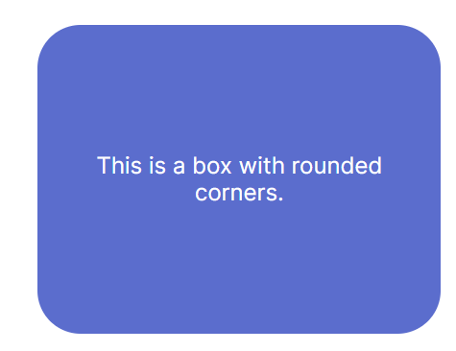 br + tab
border: | `https://developer.mozilla.org/en-US/docs/Web/CSS/border This property is a shorthand for the following CSS properties: border-color border-style border-width | Сокращенное свойство Для создания рамки вокруг текста, изображения или блока используется объединенное свойство. border: 1px solid black; | b + tab

outline – рамка (ver 2) === <hr>
Разница между border и outline |  | Разница между border и outline Outline не меняет месторасположения остальных элементов на странице в зависимости от своих параметров высоты и ширины Border наоборот - передвигает другие элементы
outline: | `https://developer.mozilla.org/en-US/docs/Web/CSS/outline This property is a shorthand for the following CSS properties: outline-color outline-style outline-width | Цвет рамки /* style */ outline: solid; /* color | style */ outline: #f66 dashed; /* style | width */ outline: inset thick; /* color | style | width */ outline: green solid 3px; /* Global values */ outline: inherit; outline: initial; outline: revert; outline: revert-layer; outline: unset; | o + tab
outline-color: | `https://developer.mozilla.org/en-US/docs/Web/CSS/outline-color | Цвет рамки /* <color> values */ outline-color: #f92525; outline-color: rgb(30 222 121); outline-color: blue; /* Keyword value */ outline-color: auto; /* Global values */ outline-color: inherit; outline-color: initial; outline-color: revert; outline-color: revert-layer; outline-color: unset; | oc + tab
outline-style: | `https://developer.mozilla.org/en-US/docs/Web/CSS/outline-style | Стиль рамки /* Keyword values */ outline-style: auto; outline-style: none; outline-style: dotted; outline-style: dashed; outline-style: solid; outline-style: double; outline-style: groove; outline-style: ridge; outline-style: inset; outline-style: outset; /* Global values */ outline-style: inherit; outline-style: initial; outline-style: revert; outline-style: revert-layer; outline-style: unset; | os + tab
outline-width: | `https://developer.mozilla.org/en-US/docs/Web/CSS/outline-width | Толщина рамки /* Keyword values */ outline-width: thin; outline-width: medium; outline-width: thick; /* <length> values */ outline-width: 1px; outline-width: 0.1em; /* Global values */ outline-width: inherit; outline-width: initial; outline-width: revert; outline-width: revert-layer; outline-width: unset; | ow + tab
outline-offset: | `https://developer.mozilla.org/en-US/docs/Web/CSS/outline-offset | Отдаление рамки от блока с текстом /* <length> values */ outline-offset: 3px; outline-offset: 0.2em; /* Global values */ outline-offset: inherit; outline-offset: initial; outline-offset: revert; outline-offset: revert-layer; outline-offset: unset; | oo + tab

